Sheet1
 |  |  | 1 | 2 | 3 | 4 | 5 |  | 6
 |  | 1 | 0 | 3 | 0 | 0 | 2 |  | 0
 |  | 2 | 3 | 0 | 6 | 0 | 1 |  | 0
 |  | 3 | 0 | 6 | 0 | 4 | 2 |  | 4
 |  | 4 | 0 | 0 | 4 | 0 | 2 |  | 0
 |  | 5 | 2 | 1 | 2 | 2 | 0 |  | 1
 |  | 6 | 0 | 0 | 4 | 0 | 1 |  | 6

 |  |  | 1 | 2 | 3 | 4 | 5 |  | 6
 |  | 1 | 0 | 6 | 1 | 5 | 0 |  | 0
 |  | 2 | 6 | 0 | 5 | 0 | 3 |  | 0
 |  | 3 | 1 | 5 | 0 | 5 | 6 |  | 4
 |  | 4 | 5 | 0 | 5 | 0 | 0 |  | 2
 |  | 5 | 0 | 3 | 6 | 0 | 0 |  | 6
 |  | 6 | 0 | 0 | 4 | 2 | 6 |  | 0

 |  | 1 | 2 | 3 | 4 | 5 | 6
 | 1 | 0 | 0 | 5 | 0 | 2 | 7
 | 2 | 0 | 0 | 8 | 0 | 6 | 3
 | 3 | 5 | 8 | 0 | 4 | 2 | 4
 | 4 | 0 | 0 | 4 | 0 | 2 | 0
 | 5 | 2 | 6 | 2 | 2 | 0 | 1
 | 6 | 7 | 3 | 4 | 0 | 1 | 0

 | cạnh | (5,6) | (1,5) | (3,5) | (4,5) | (6,2) | (3,4) | (4,6) | (1,3) | (2,5) | (1,6) | (2,3)
 | trọng số | 1 | 2 | 2 | 2 | 3 | 4 | 4 | 5 | 6 | 7 | 8

 |  | A | B | C | D | E | F
 | A | 0 | 0 | 1 | 0 | 1 | 1
 | B | 0 | 0 | 1 | 0 | 1 | 1
 | C | 1 | 1 | 0 | 1 | 1 | 1
 | D | 0 | 0 | 1 | 0 | 1 | 0
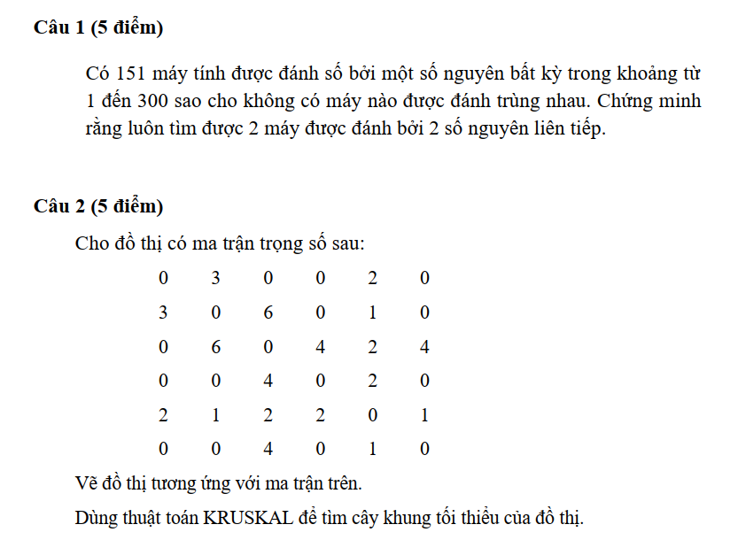
 | E | 1 | 1 | 1 | 1 | 0 | 1
 | F | 1 | 1 | 1 | 0 | 1 | 0

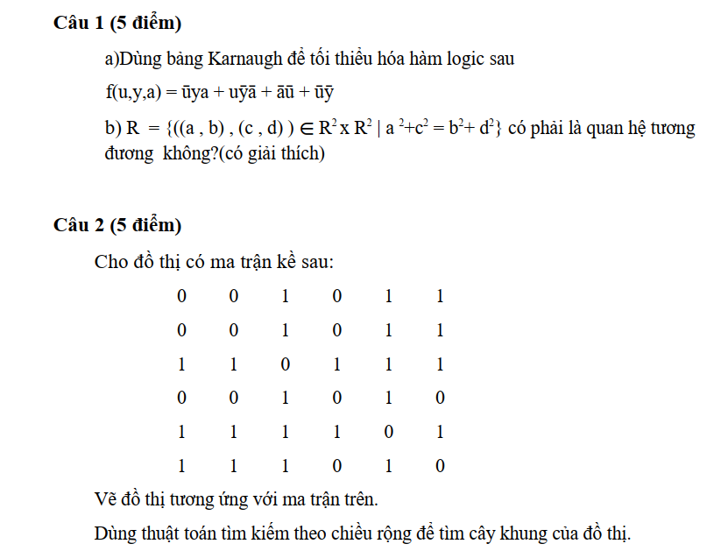
 | Đỉnh | Danh sách kề
 | A | C, E, F |  | A | B,C,D,E,F
 | B | C,E, F |  | A,C | B,D,E,F
 | C | A,B,D,E,F |  | A,C,B | D,E,F
 | D | C,E |  | A,C,B,E | D,F
 | E | A,B,C,D,F |  | A,C,B,E,D | F
 | F | A,B,C,E |  | A,C,B,E,D,F

 |  | 1 | 2 | 3 | 4 | 5 | 6
 | 1 | 0 | 3 | 0 | 0 | 2 | 0
 | 2 | 3 | 0 | 6 | 0 | 1 | 0
 | 3 | 0 | 6 | 0 | 4 | 2 | 4
 | 4 | 0 | 0 | 4 | 0 | 2 | 0
 | 5 | 2 | 1 | 2 | 2 | 0 | 1
 | 6 | 0 | 0 | 4 | 0 | 1 | 0

cạnh | (2,5) | (5,6) | (1,5) | (3,5) | (4,5) | (1,2) | (3,4) | (3,6) | (2,3)
trọng số | 1 | 1 | 2 | 2 | 2 | 3 | 4 | 4 | 6

